TULETÕKKEMATERJALID
HEKAMERK OÜ |  |  |  |  | 7.07
LEIVA 4, 12618 TALLINN
TEL. 6776 300 | info@hekamerk.ee

HINNAKIRI |  |  | JAANUAR 2020

TULETÕKKEMATERJALID
 |  |  | SOODUSTUS: |  | 0%
 | KOOD | KIRJELDUS |  | HIND | HIND
 |  |  |  | KM-TA | KM-TA

TULETÕKKEMANSETID

 | PROT_55C | MANSETT Ø55mm 60-240min |  | 18.05
 | PROT_82C | MANSETT Ø82mm 60-240min |  | 19.36
 | PROT_110C | MANSETT Ø110mm 60-240min |  | 22.43
 | PROT_125C | MANSETT Ø125mm 60-240min |  | 31.01
 | PROT_160C | MANSETT Ø160mm 60-240min |  | 38.98
 | PROT_200C | MANSETT Ø200mm 60-240min |  | 169.32
 | PROT_250C | MANSETT Ø250mm 60-240min |  | 202.98

TULETÕKKEMÄHISED
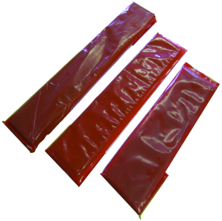
 | PROT_55W | MÄHIS Ø55mm 60-240min |  | 10.30
 | PROT_82W | MÄHIS Ø82mm 60-240min |  | 13.57
 | PROT_110W | MÄHIS Ø110mm 60-240min |  | 17.39
 | PROT_125W | MÄHIS Ø125mm 60-240min |  | 28.81
 | PROT_160W | MÄHIS Ø160mm 60-240min |  | 95.74
 | PROT_200W | MÄHIS Ø200mm 60-240min |  | 139.12
 | PROT_250W | MÄHIS Ø250mm 60-240min |  | 227.36

MUUD TULETÕKKE MATERJALID

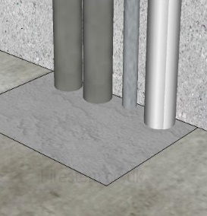
 | FIRES_MORTAR_GPG _NE | TULETÕKKESEGU GPG 20KG |  | 81.82
 | PROT_MORTAR_10 | TULETÕKKESEGU GRAFT 10KG |  | 49.90

 | PROT_050W/ROLL | TULETÕKKELAMINAAT, LAIUS 50mm 1 jm |  | 17.27

 | PROT_ACRYLIC310 | TULETÕKKE ACRYLIC PAISUV 310ML VALGE |  | 6.37
 | PROT_GRAPHITE310 | TULETÕKKE GRAFIIT HERMEETIK 310ML |  | 17.67
 | PROT_SEALANT310 | TULETÕKKE HERMEETIK IPT 310ML |  | 12.85
 | PROT_FR_ASF 310 | TULETÕKKE PAISUV MASTIKS ASF 310ML |  | 4.44

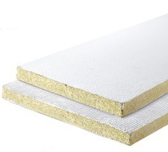
 | PROT_BOARD_50MM_1S | TULETÕKKEPLAAT 600x1200x50mm ÜHEPOOLNE |  | 52.48
 | PROT_BOARD_60MM_2S | TULETÕKKEPLAAT 600x1200x60mm KAHEPOOLNE |  | 63.19

